상품제안서
델가도메탈볼펜 | 상품코드: F04631

 |  |  |  |  |  |  | 02-412-0044 | www.easy1.co.kr
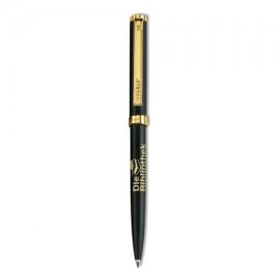 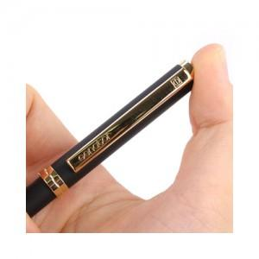 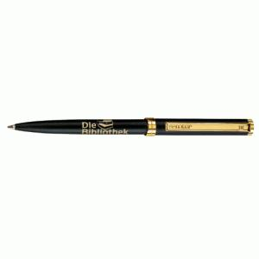

【상세/제작정보】 | 검정색 바탕에 금색의 빛나는 금도금 포인트

【인쇄/포장옵션】 | 레이저 / 포장지포장

【공급단가】 | 수량 | 50~ | 100~ | 300~ | 1,000~ | 2,000~
*VAT별도 | 단가 | 9,450원 | 9,100원 | 8,750원 | 8,400원 | 8,190원

【상품 URL】 | https://easy1.co.kr:443/src/goods_detail.php?gdno=4631

